Calendario
COPA MUNDIAL DE FUTBOL 2026

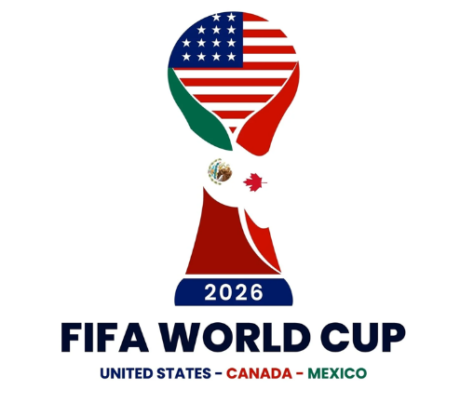
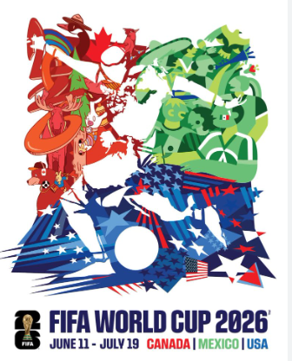
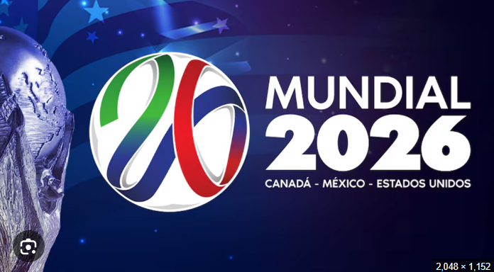
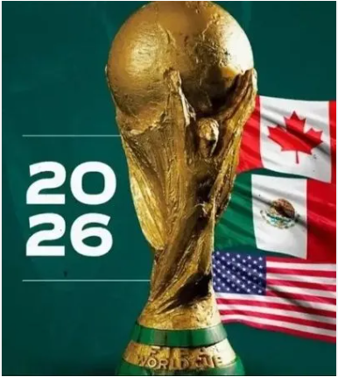
 | INSTRUCCIONES PARA LA PRIMERA RONDA
 | Colocar en cada juego los goles que marcará cada equipo. Si acierta el ganador ó el empate usted obtendrá 3 puntos. Adicionalmente, si acierta la cantidad de goles marcados por un equipo, obtendrá un punto. La máxima puntuación por juego, son 5 puntos, acertando cantidad de goles por cada equipo (1 punto por cada uno) y acertando al ganador o el empate (3 puntos). Por cada equipo que usted pase a los octavos de final, sin importar la posición en la cual finalizó en su grupo, obtendrá 3 puntos. Por cada equipo que usted clasifique a cuartos de final, obtendra 4 puntos. Por cada equipo que usted clasifique a semifinal obtendrá 5 puntos. Por cada equipo que usted coloque ne la final obtenfra 10 puntos. Si acierta el ganadordel tercer puesto obtiene 15 punto; Y si acierta el campeon, obtendra 20 puntos. El ganador de la quiniela es el que acumule el mayor puntaje

 |  |  |  |  |  |  |  |  |  |  |  |  |  |  |  |  |  |  |  |  |  |  |  |  |  |  |  |  |  |  |  | X

 | ID | Fecha | Grupo | Equipo Local | Goles L | Goles V | Equipo Visitante |  | GRUPO A |  |  |  |  |  |  |  |  | GRUPO B |  |  |  |  |  |  |  |  | Selección de Mejores terceros
 | 1 | 2026-06-11 | A | México |  |  | Sudáfrica |  | Equipo | PJ | G | E | P | GF | GC | DG | Pts | Equipo | PJ | G | E | P | GF | GC | DG | Pts | Grupo | Equipo | Pts | DG | GF
 | 2 | 2026-06-11 | A | Corea del Sur |  |  | Chequia |  | México | 0 | 0 | 0 | 0 | 0 | 0 | 0 | 0 | Canadá | 0 | 0 | 0 | 0 | 0 | 0 | 0 | 0 | A | Corea del Sur | 0 | 0 | 0
 | 3 | 2026-06-12 | B | Canadá |  |  | Bosnia y Herz. |  | Sudáfrica | 0 | 0 | 0 | 0 | 0 | 0 | 0 | 0 | Bosnia y Herz. | 0 | 0 | 0 | 0 | 0 | 0 | 0 | 0 | B | Catar | 0 | 0 | 0
 | 4 | 2026-06-12 | D | Estados Unidos |  |  | Paraguay |  | Corea del Sur | 0 | 0 | 0 | 0 | 0 | 0 | 0 | 0 | Catar | 0 | 0 | 0 | 0 | 0 | 0 | 0 | 0 | C | Haití | 0 | 0 | 0
 | 5 | 2026-06-13 | B | Catar |  |  | Suiza |  | Chequia | 0 | 0 | 0 | 0 | 0 | 0 | 0 | 0 | Suiza | 0 | 0 | 0 | 0 | 0 | 0 | 0 | 0 | D | Australia | 0 | 0 | 0
 | 6 | 2026-06-13 | C | Brasil |  |  | Marruecos |  |  |  |  |  |  |  |  |  |  |  |  |  |  |  |  |  |  |  | E | Costa de Marfil | 0 | 0 | 0
 | 7 | 2026-06-13 | C | Haití |  |  | Escocia |  | GRUPO C |  |  |  |  |  |  |  |  | GRUPO D |  |  |  |  |  |  |  |  | F | Suecia | 0 | 0 | 0
 | 8 | 2026-06-13 | D | Australia |  |  | Turquía |  | Equipo | PJ | G | E | P | GF | GC | DG | Pts | Equipo | PJ | G | E | P | GF | GC | DG | Pts | G | Irán | 0 | 0 | 0
 | 9 | 2026-06-14 | E | Alemania |  |  | Curazao |  | Brasil | 0 | 0 | 0 | 0 | 0 | 0 | 0 | 0 | Estados Unidos | 0 | 0 | 0 | 0 | 0 | 0 | 0 | 0 | H | Arabia Saudí | 0 | 0 | 0
 | 10 | 2026-06-14 | E | Costa de Marfil |  |  | Ecuador |  | Marruecos | 0 | 0 | 0 | 0 | 0 | 0 | 0 | 0 | Paraguay | 0 | 0 | 0 | 0 | 0 | 0 | 0 | 0 | I | Irak | 0 | 0 | 0
 | 11 | 2026-06-14 | F | Países Bajos |  |  | Japón |  | Haití | 0 | 0 | 0 | 0 | 0 | 0 | 0 | 0 | Australia | 0 | 0 | 0 | 0 | 0 | 0 | 0 | 0 | J | Austria | 0 | 0 | 0
 | 12 | 2026-06-14 | F | Suecia |  |  | Túnez |  | Escocia | 0 | 0 | 0 | 0 | 0 | 0 | 0 | 0 | Turquía | 0 | 0 | 0 | 0 | 0 | 0 | 0 | 0 | K | Uzbekistán | 0 | 0 | 0
 | 13 | 2026-06-15 | G | Bélgica |  |  | Egipto |  |  |  |  |  |  |  |  |  |  |  |  |  |  |  |  |  |  |  | L | Ghana | 0 | 0 | 0
 | 14 | 2026-06-15 | G | Irán |  |  | Nueva Zelanda |  | GRUPO E |  |  |  |  |  |  |  |  | GRUPO F
 | 15 | 2026-06-15 | H | España |  |  | Cabo Verde |  | Equipo | PJ | G | E | P | GF | GC | DG | Pts | Equipo | PJ | G | E | P | GF | GC | DG | Pts
 | 16 | 2026-06-15 | H | Uruguay |  |  | Arabia Saudí |  | Alemania | 0 | 0 | 0 | 0 | 0 | 0 | 0 | 0 | Países Bajos | 0 | 0 | 0 | 0 | 0 | 0 | 0 | 0
 | 17 | 2026-06-16 | I | Francia |  |  | Senegal |  | Curazao | 0 | 0 | 0 | 0 | 0 | 0 | 0 | 0 | Japón | 0 | 0 | 0 | 0 | 0 | 0 | 0 | 0
 | 18 | 2026-06-16 | I | Irak |  |  | Noruega |  | Costa de Marfil | 0 | 0 | 0 | 0 | 0 | 0 | 0 | 0 | Suecia | 0 | 0 | 0 | 0 | 0 | 0 | 0 | 0
 | 19 | 2026-06-16 | J | Argentina |  |  | Argelia |  | Ecuador | 0 | 0 | 0 | 0 | 0 | 0 | 0 | 0 | Túnez | 0 | 0 | 0 | 0 | 0 | 0 | 0 | 0
 | 20 | 2026-06-16 | J | Austria |  |  | Jordania
 | 21 | 2026-06-17 | K | Portugal |  |  | RD Congo |  | GRUPO G |  |  |  |  |  |  |  |  | GRUPO H
 | 22 | 2026-06-17 | K | Uzbekistán |  |  | Colombia |  | Equipo | PJ | G | E | P | GF | GC | DG | Pts | Equipo | PJ | G | E | P | GF | GC | DG | Pts
 | 23 | 2026-06-17 | L | Inglaterra |  |  | Croacia |  | Bélgica | 0 | 0 | 0 | 0 | 0 | 0 | 0 | 0 | España | 0 | 0 | 0 | 0 | 0 | 0 | 0 | 0
 | 24 | 2026-06-17 | L | Ghana |  |  | Panamá |  | Egipto | 0 | 0 | 0 | 0 | 0 | 0 | 0 | 0 | Cabo Verde | 0 | 0 | 0 | 0 | 0 | 0 | 0 | 0
 | 25 | 2026-06-18 | A | México |  |  | Corea del Sur |  | Irán | 0 | 0 | 0 | 0 | 0 | 0 | 0 | 0 | Arabia Saudí | 0 | 0 | 0 | 0 | 0 | 0 | 0 | 0
 | 26 | 2026-06-18 | A | Chequia |  |  | Sudáfrica |  | Nueva Zelanda | 0 | 0 | 0 | 0 | 0 | 0 | 0 | 0 | Uruguay | 0 | 0 | 0 | 0 | 0 | 0 | 0 | 0
 | 27 | 2026-06-18 | B | Canadá |  |  | Catar
 | 28 | 2026-06-18 | B | Suiza |  |  | Bosnia y Herz. |  | GRUPO I |  |  |  |  |  |  |  |  | GRUPO J
 | 29 | 2026-06-19 | C | Brasil |  |  | Haití |  | Equipo | PJ | G | E | P | GF | GC | DG | Pts | Equipo | PJ | G | E | P | GF | GC | DG | Pts
 | 30 | 2026-06-19 | C | Escocia |  |  | Marruecos |  | Francia | 0 | 0 | 0 | 0 | 0 | 0 | 0 | 0 | Argentina | 0 | 0 | 0 | 0 | 0 | 0 | 0 | 0
 | 31 | 2026-06-19 | D | Estados Unidos |  |  | Australia |  | Senegal | 0 | 0 | 0 | 0 | 0 | 0 | 0 | 0 | Argelia | 0 | 0 | 0 | 0 | 0 | 0 | 0 | 0
 | 32 | 2026-06-19 | D | Turquía |  |  | Paraguay |  | Irak | 0 | 0 | 0 | 0 | 0 | 0 | 0 | 0 | Austria | 0 | 0 | 0 | 0 | 0 | 0 | 0 | 0
 | 33 | 2026-06-20 | E | Alemania |  |  | Costa de Marfil |  | Noruega | 0 | 0 | 0 | 0 | 0 | 0 | 0 | 0 | Jordania | 0 | 0 | 0 | 0 | 0 | 0 | 0 | 0
 | 34 | 2026-06-20 | E | Ecuador |  |  | Curazao
 | 35 | 2026-06-20 | F | Países Bajos |  |  | Suecia |  | GRUPO K |  |  |  |  |  |  |  |  | GRUPO L
 | 36 | 2026-06-20 | F | Túnez |  |  | Japón |  | Equipo | PJ | G | E | P | GF | GC | DG | Pts | Equipo | PJ | G | E | P | GF | GC | DG | Pts
 | 37 | 2026-06-21 | G | Bélgica |  |  | Irán |  | Portugal | 0 | 0 | 0 | 0 | 0 | 0 | 0 | 0 | Inglaterra | 0 | 0 | 0 | 0 | 0 | 0 | 0 | 0
 | 38 | 2026-06-21 | G | Nueva Zelanda |  |  | Egipto |  | RD Congo | 0 | 0 | 0 | 0 | 0 | 0 | 0 | 0 | Croacia | 0 | 0 | 0 | 0 | 0 | 0 | 0 | 0
 | 39 | 2026-06-21 | H | España |  |  | Arabia Saudí |  | Uzbekistán | 0 | 0 | 0 | 0 | 0 | 0 | 0 | 0 | Ghana | 0 | 0 | 0 | 0 | 0 | 0 | 0 | 0
 | 40 | 2026-06-21 | H | Uruguay |  |  | Cabo Verde |  | Colombia | 0 | 0 | 0 | 0 | 0 | 0 | 0 | 0 | Panamá | 0 | 0 | 0 | 0 | 0 | 0 | 0 | 0
 | 41 | 2026-06-22 | I | Francia |  |  | Irak
 | 42 | 2026-06-22 | I | Noruega |  |  | Senegal
 | 43 | 2026-06-22 | J | Argentina |  |  | Austria
 | 44 | 2026-06-22 | J | Jordania |  |  | Argelia
 | 45 | 2026-06-23 | K | Portugal |  |  | Uzbekistán
 | 46 | 2026-06-23 | K | Colombia |  |  | RD Congo
 | 47 | 2026-06-23 | L | Inglaterra |  |  | Ghana
 | 48 | 2026-06-23 | L | Panamá |  |  | Croacia
 | 49 | 2026-06-24 | A | Chequia |  |  | México
 | 50 | 2026-06-24 | A | Sudáfrica |  |  | Corea del Sur |  | 7.5
 | 51 | 2026-06-24 | B | Suiza |  |  | Canadá
 | 52 | 2026-06-24 | B | Bosnia y Herz. |  |  | Catar
 | 53 | 2026-06-24 | C | Escocia |  |  | Brasil
 | 54 | 2026-06-24 | C | Marruecos |  |  | Haití
 | 55 | 2026-06-25 | D | Turquía |  |  | Estados Unidos
 | 56 | 2026-06-25 | D | Paraguay |  |  | Australia
 | 57 | 2026-06-25 | E | Ecuador |  |  | Alemania
 | 58 | 2026-06-25 | E | Curazao |  |  | Costa de Marfil
 | 59 | 2026-06-25 | F | Túnez |  |  | Países Bajos
 | 60 | 2026-06-25 | F | Japón |  |  | Suecia
 | 61 | 2026-06-26 | G | Nueva Zelanda |  |  | Bélgica
 | 62 | 2026-06-26 | G | Egipto |  |  | Irán
 | 63 | 2026-06-26 | H | Uruguay |  |  | España
 | 64 | 2026-06-26 | H | Cabo Verde |  |  | Arabia Saudí
 | 65 | 2026-06-26 | I | Noruega |  |  | Francia
 | 66 | 2026-06-26 | I | Senegal |  |  | Irak
 | 67 | 2026-06-27 | J | Jordania |  |  | Argentina
 | 68 | 2026-06-27 | J | Argelia |  |  | Austria
 | 69 | 2026-06-27 | K | Colombia |  |  | Portugal
 | 70 | 2026-06-27 | K | RD Congo |  |  | Uzbekistán
 | 71 | 2026-06-27 | L | Panamá |  |  | Inglaterra
 | 72 | 2026-06-27 | L | Ghana |  |  | Croacia
 | Dieciseisavos de Final
 | ID | Fecha | Equipo | Ganador |  | Equipo
 | 73 | 2026-06-28 | Segundo A |  |  | Segundo B
 | 74 | 2026-06-29 | Primero E |  |  | Tercero A/B/C/D/F
 | 75 | 2026-06-29 | Primero F |  |  | Segundo C
 | 76 | 2026-06-29 | Primero C |  |  | Segundo F
 | 77 | 2026-06-30 | Primero I |  |  | Tercero C/D/F/G/H
 | 78 | 2026-06-30 | Segundo E |  |  | Segundo I
 | 79 | 2026-06-30 | Primero A |  |  | Tercero C/E/F/H/I
 | 80 | 2026-07-01 | Primero L |  |  | Tercero E/H/I/J/K
 | 81 | 2026-07-01 | Primero D |  |  | TerceroB/E/F/I/J
 | 82 | 2026-07-01 | Primero G |  |  | Tercero A/E/H/I/J
 | 83 | 2026-07-02 | Segundo K |  |  | Segundo L
 | 84 | 2026-07-02 | Primero H |  |  | Segundo J
 | 85 | 2026-07-02 | Primero B |  |  | Tercero E/F/G/I/J
 | 86 | 2026-07-03 | Primero J |  |  | Segundo H
 | 87 | 2026-07-03 | Primero K |  |  | Tercero D/E/I/J/L
 | 88 | 2026-07-03 | Segundo D |  |  | Segundo G
 | Octavos de Final
 | ID | Fecha | Equipo | Ganador |  | Equipo
 | 89 | 2026-07-04 | Ganador 74 |  |  | Ganador 77
 | 90 | 2026-07-04 | Ganador 73 |  |  | Ganador 75
 | 91 | 2026-07-05 | Ganador 76 |  |  | Ganador 78
 | 92 | 2026-07-05 | Ganador 79 |  |  | Ganador 80
 | 93 | 2026-07-06 | Ganador 83 |  |  | Ganador 84
 | 94 | 2026-07-06 | Ganador 81 |  |  | Ganador 82
 | 95 | 2026-07-07 | Ganador 86 |  |  | Ganador 88
 | 96 | 2026-07-07 | Ganador 85 |  |  | Ganador 87
 | Cuartos de Final
 | ID | Fecha | Equipo | Ganador |  | Equipo
 | 97 | 2026-07-09 | Ganador 89 |  |  | Ganador 90
 | 98 | 2026-07-10 | Ganador 93 |  |  | Ganador 94
 | 99 | 2026-07-11 | Ganador 91 |  |  | Ganador 92
 | 100 | 2026-07-11 | Ganador 95 |  |  | Ganador 96
 | Semifinal
 | ID | Fecha | Equipo | Ganador |  | Equipo
 | 101 | 2026-07-14 | Ganador 97 |  |  | Ganador 98
 | 102 | 2026-07-15 | Ganador 99 |  |  | Ganador 100
 | Tercer Puesto
 | 103 | 2026-07-18 | Perdedor 101 |  |  | Perdedor 102
 | Final
 | ID | Fecha | Equipo | Ganador |  | Equipo
 | 104 | 2026-07-19 | Ganador 101 |  |  | Ganador 102

 |  |  |  |  |  |  | Tercer Lugar: | Ganador 103

 |  |  |  |  |  |  | CAMPEON: | Ganador 104

